Интернет-магазин
 | СПЕЦШИНА КРАСНОЯРСК
 | specshina24.ru
 | +7 (391)2936000
 | Прайс-лист всего каталога
 | Дата экспорта 13.05.2024

Фото | Наименование | Цена | Остаток на складе | Кол-во, шт. | Сумма
Грузовые автошины
 | Автошина 215/75R17.5 Sailun S702 14PR 126/124M | 15,500.00 р. | 1 |  | 0
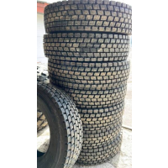 | Автошина 315/80R22.5 Constancy 668 22PR | 27,500.00 р. | 32 |  | 0
 | Автошина 385/65R22.5 SAILUN STR1 164K 20pr | 0.00 р. | 1 |  | 0
 | Автошина 315/70R22.5 Sailun S702 | 0.00 р. | 1 |  | 0
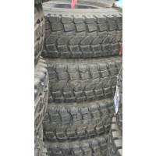 | Автошина 8.25R16LT TAITONG HS918 128/124L | 18,400.00 р. | 12 |  | 0
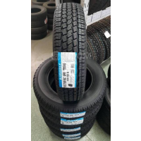 | Автошина 185/75R16С TRIANGLE TR646 8PR 104/102Q б/к | 5,990.00 р. | 9 |  | 0
 | Автошина 315/80R22.5 HAIDA HD159 ЧК | 0.00 р. | 1 |  | 0
 | Автошина 315/80R22.5 LM216 (л) | 0.00 р. | 1 |  | 0
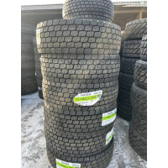 | Автошина 315/70R22.5 Haida HD 159 18PR | 32,000.00 р. | 17 |  | 0
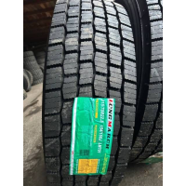 | Автошина 315/70R22.5 LONGMARCH LM701 TL 18PR | 32,900.00 р. | 18 |  | 0
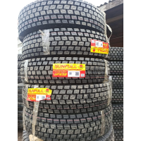 | Автошина 10.00R20 SUNFULL HF-638 нс 18 149/146К с/к | 27,500.00 р. | 4 |  | 0
 | Автошина 12.00R24 Sailun S917 160/157F ЧК | 42,500.00 р. | 5 |  | 0
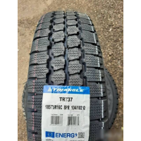 | Автошина 185/75R16C TRIANGLE TR-737 IMP 104/102Q(Газель) | 6,450.00 р. | 1 |  | 0
 | Автошина 11.00 R20 КАМА-310 16PR НКШЗ | 0.00 р. | 2 |  | 0
 | Автошина 235/75R17.5 Sailun SDR1 143/141K (Вьетнам) ЧК | 0.00 р. | 1 |  | 0
 | Автошина 315/70R22.5 KR900 18PR 151/148L | 0.00 р. | 2 |  | 0
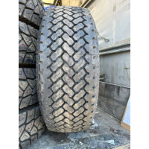 | Автошина 385/65R22.5 Greforce GR777 24 PR | 27,500.00 р. | 1 |  | 0
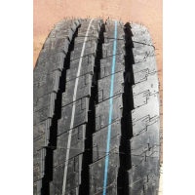 | Автошина 235/75R17.5 КАМА NT 202 143/141 J TL прицеп | 17,000.00 р. | 22 |  | 0
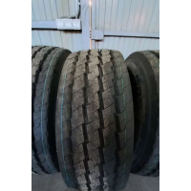 | Автошина 385/65R22.5 KAMA NT-202 160K прицеп | 33,500.00 р. | 4 |  | 0
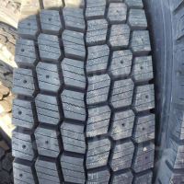 | Автошина 315/70R22.5 Goodride IceTrac N2 (ND783) 20PR 154/150K (TL) | 0.00 р. | 4 |  | 0
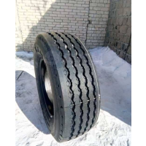 | Автошина 385/65R22.5 КАМА NT 201 160K | 33,500.00 р. | 1 |  | 0
 | Автошина 315/70R22.5 Кама NF-202 154/150M НКШЗ | 29,900.00 р. | 4 |  | 0
 | Автошина 225/75R16C LAUFENN LV01 121/120R | 13,600.00 р. | 2 |  | 0
 | Автошина 12.00R20 Sailun S911 22PR 158/155F ЧК | 0.00 р. | 4 |  | 0
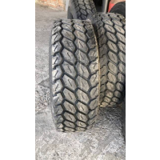 | Автошина 385/65R22.5 BOTO BT518 нагрузка 5тонн 20PR TL | 33,500.00 р. | 27 |  | 0
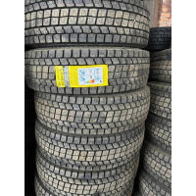 | Автошина 315/70R22.5 CONSTANCY ECOSMART 78 | 26,500.00 р. | 15 |  | 0
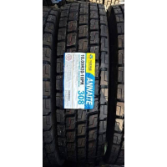 | Автошина 10.00R20 308 ANNAITE/AMBERSTONE/HILO 18PR | 27,500.00 р. | 6 |  | 0
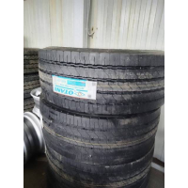 | Автошина 385/65R22.5 OTANI OH-119 M+S 164K 22PR (руль) | 38,100.00 р. | 6 |  | 0
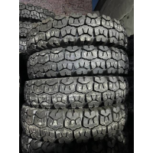 | Автошина 9.00R20 О-40БМ ошз с камерой и об/л 2020год | 17,500.00 р. | 2 |  | 0
 | Автошина 315/80R22.5 SAILUN SDW1 156/150(154/150) L(M | 0.00 р. | 8 |  | 0
 | Автошина 275/70R22.5 Sailun S815 148/145K ЧК | 0.00 р. | 3 |  | 0
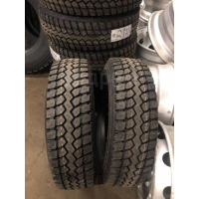 | Автошина 235/75R17.5 DIAMONDBACK/TRIANGLE TR689А 143/141J 18PR | 15,900.00 р. | 4 |  | 0
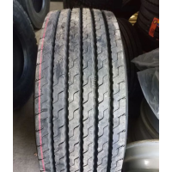 | Автошина 385/65R22.5 КАМА NF202 160K TL | 36,000.00 р. | 2 |  | 0
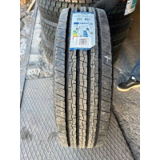 | Автошина 235/75R17.5 Triangle TR-685 руль/прицеп 18PR | 17,000.00 р. | 6 |  | 0
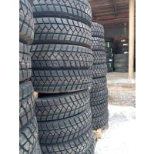 | Автошина 315/80R22.5 DoubleRoad DR815 20PR | 24,400.00 р. | 5 |  | 0
 | Автошина 9.5R17.5 GOODRIDE CR950 143/141M 16PR | 18,900.00 р. | 1 |  | 0
 | Автошина 385/65R22.5 Sailun SFR1 20PR Вьетнам) | 0.00 р. | 2 |  | 0
 | Автошина 10.00R20 FORWARD TRACTION 310 н.с. 16 (280R508) | 19,100.00 р. | 10 |  | 0
 | Автошина 13R22.5 AEOLUS AGM10 18PR TL ЧК | 0.00 р. | 1 |  | 0
 | Автошина 11R22.5 Sailun S629 16PR 148/145L ЧК | 24,800.00 р. | 4 |  | 0
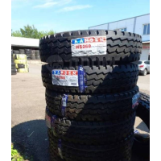 | Автошина 10.00R20 KAPSEN HS268 | 24,000.00 р. | 17 |  | 0
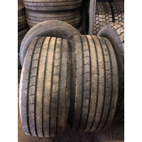 | Автошина 385/55R22.5 BOTO BT215 160K 20PR | 32,000.00 р. | 10 |  | 0
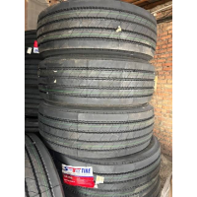 | Автошина 385/65R22.5 SPORTRAK 396 20PR руль/прицеп | 29,500.00 р. | 5 |  | 0
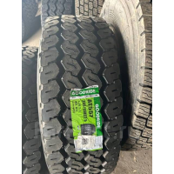 | Автошина 385/65R22.5 GOODRIDE AT557 160K(158L) 20PR (TL) | 35,000.00 р. | 1 |  | 0
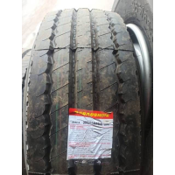 | Автошина 385/65R22.5 Roadshine RS631А++ 20PR | 28,900.00 р. | 13 |  | 0
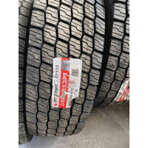 | Автошина 315/80R22.5 Copartner CP159 20PR | 31,800.00 р. | 21 |  | 0
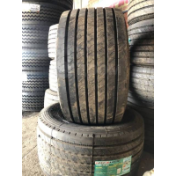 | Автошина 445/45R19.5 LongMarch LM168 160J TL | 33,000.00 р. | 1 |  | 0
 | Автошина 315/70R22.5 Copartner CP-159 18PR ЧК | 0.00 р. | 4 |  | 0
 | Автошина 315/80R22.5 Sailun S917 TL 20PR | 0.00 р. | 9 |  | 0
 | Автошина 13R22.5 SAILUN S917 | 0.00 р. | 8 |  | 0
 | Автошина 275/70R22.5 Goodride CR976A 148/145M TL | 24,400.00 р. | 2 |  | 0
 | Автошина 385/65R22.5 Sailun S825 160/158K 20PR | 0.00 р. | 3 |  | 0
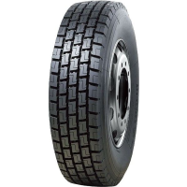 | Автошина 295/80R22.5 AGATE/SUNFULL HF-668 152/149M | 22,500.00 р. | 8 |  | 0
 | Автошина 295/80R22.5 Sailun S917 152/148J ЧК | 0.00 р. | 8 |  | 0
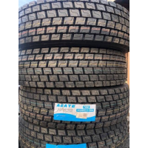 | Автошина 315/80R22.5 AGATE HF-638 нс20 156/152L вед | 27,500.00 р. | 12 |  | 0
 | Автошина 235/75R17.5 Sailun SAR1 143/141L ЧК | 0.00 р. | 1 |  | 0
 | Автошина 245/70R19.5-18PR (GTX1) 141/140J (TL) GOODRIDE | 21,900.00 р. | 2 |  | 0
 | Автошина 315/80R22.5 CONTINENTAL Hybrid HS3+ | 0.00 р. | 2 |  | 0
 | Автошина 11.00R20 Taitong/Kapsen HS918 18PR | 27,000.00 р. | 13 |  | 0
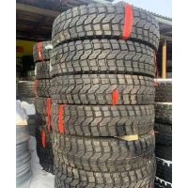 | Автошина 12.00R20 KAPSEN HS918 20PR | 31,400.00 р. | 30 |  | 0
 | Автошина 315/80 R22,5 AMBERSTONE 700 20PR | 0.00 р. | 1 |  | 0
 | Автошина 185/75R16C TRIANGLE LS01 8PR 104/102Q | 6,200.00 р. | 2 |  | 0
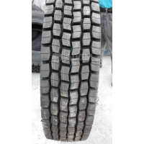 | Автошина 295/80R22.5 KAPSEN/TAITONG HS103 18PR ведущая | 24,500.00 р. | 16 |  | 0
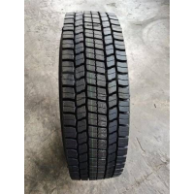 | Автошина 315/70R22.5 BOTO BT-388 18PR вед | 27,500.00 р. | 14 |  | 0
 | Автошина 215/65R16 FORMULA ICE 98T | 6,990.00 р. | 4 |  | 0
 | Автошина 315/80R22.5 BRIDGESTON R249 Япония руль | 0.00 р. | 4 |  | 0
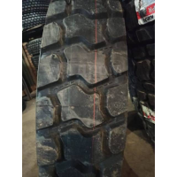 | Автошина 13R22.5 KORYO KR09 20PR 156/153D E3/L3 | 28,000.00 р. | 3 |  | 0
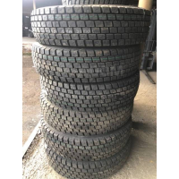 | Автошина 295/80R22.5 Teraflex TD862 18PR вед | 24,000.00 р. | 25 |  | 0
 | Автошина 285/60R18 Toyo OBGSi-5 120Q | 19,200.00 р. | 4 |  | 0
 | Автошина 185/65R15 DYNAMO SNOW-H MWH02 88T Ш | 4,850.00 р. | 4 |  | 0
 | Автошина 195/65R15C Cordiant | 0.00 р. | 4 |  | 0
 | Автошина 7.00-12 Destone | 0.00 р. | 2 |  | 0
 | Автошина 315/70R22.5 Sailun SDR1 18PR 154/150(152/148)L(M) | 0.00 р. | 4 |  | 0
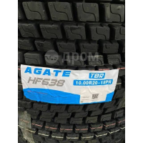 | Автошина 10.00R20 AGATE HF-638 нс 18 149/146К с/к | 27,500.00 р. | 1 |  | 0
 | Автошина 9.00R20 О-40БМ ошз с камерой и об/л 2020год | 17,500.00 р. | 1 |  | 0
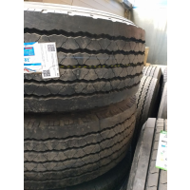 | Автошина 385/65R22.5 OTANI OH-102 20 PR 160K M+S руль/прицеп | 35,200.00 р. | 4 |  | 0
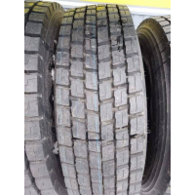 | Автошина 315/70R22.5 AGATE HF-638 нс20 154/150L TL б/к вед | 27,500.00 р. | 11 |  | 0
 | Автошина 315/80R22.5 HANKOOK DH31 156/150L M+S TL | 49,500.00 р. | 4 |  | 0
 | Автошина 445/65R22.5 ADVANCE (GL689A) 20PR 169K TL | 45,000.00 р. | 4 |  | 0
 | Автошина 11.00R20 AUFINE ADR2 (л) | 22,000.00 р. | 1 |  | 0
 | Автошина 11.00R20 HEAWAY HD818 (л) | 16,900.00 р. | 1 |  | 0
 | Автошина 10-16.5 TVS ST45 Plus 135A2 10PR Индия | 13,500.00 р. | 4 |  | 0
 | Автошина 10-16.5 Carlisle Trac Chief XT NHS 10PR TL | 15,400.00 р. | 4 |  | 0
 | Автошина 12.00-16.5 12PR TVS ST45 Plus145A2 12PR Индия TL | 18,300.00 р. | 2 |  | 0
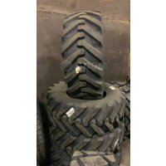 | Автошина 12.00-16.5 Petlas IND-15 142A3 10PR TL Турция | 20,300.00 р. | 4 |  | 0
 | Автошина 315/80R22.5 Кама NR-201 156/150L вед | 35,690.00 р. | 3 |  | 0
 | Автошина 16.00-24 Forward Industrial 140 а/ш н.с.24 | 69,900.00 р. | 6 |  | 0
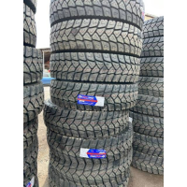 | Автошина 315/80R22.5 Constancy 886 22PR 156/150L полукар | 27,500.00 р. | 53 |  | 0
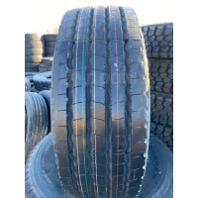 | Автошина 385/65R22.5 KUNLUN KT816 24PR 164K руль | 37,500.00 р. | 6 |  | 0
 | Автошина 385/65R22.5 BOTO BT518 5тонн TL 20PR | 0.00 р. | 1 |  | 0
 | Автошина 315/80R22.5 JOYROAD ZD159 20PR ЧК | 0.00 р. | 3 |  | 0
 | Автошина 385/55R22.5 Longmarch LM168 TL 20PR | 0.00 р. | 1 |  | 0
 | Автошина 11.00R20 TAITONG 18PR HS268 ЧК | 0.00 р. | 4 |  | 0
 | Автошина 11.00R20 Taitong/KAPSEN HS918 18PR ЧК | 0.00 р. | 4 |  | 0
 | Автошина 315/80R22,5 Challenger CDC1 DOT TL (БРАК) | 0.00 р. | 2 |  | 0
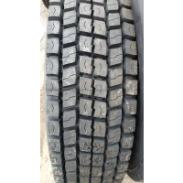 | Автошина 315/70R22.5 LongMarch LM329 154/150М | 31,990.00 р. | 4 |  | 0
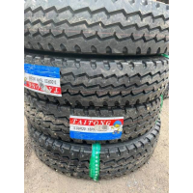 | Автошина 9.00R20 TAITONG HS268 16HC | 23,350.00 р. | 34 |  | 0
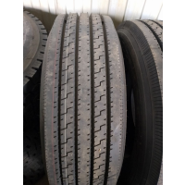 | Автошина 315/70R22.5 KAPSEN HS201 20PR рул | 24,500.00 р. | 2 |  | 0
 | Автошина R16 215/65 Sailun Atrezzo Elite 98H | 0.00 р. | 2 |  | 0
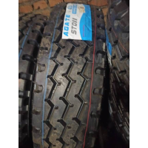 | Автошина 315/80R22.5 AGATE ST011 20PR 156/152L | 24,500.00 р. | 18 |  | 0
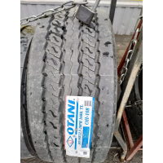 | Автошина 385/55R22.5 OTANI OH-108 160K (Прицепная/руль) | 35,900.00 р. | 2 |  | 0
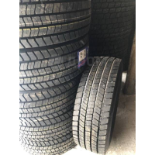 | Автошина 295/60R22.5 ADVANCE 18PR GD-R2 Вьетнам | 27,500.00 р. | 9 |  | 0
 | Автошина 225/65R17 Sailun Atrezzo Elite 102V | 0.00 р. | 4 |  | 0
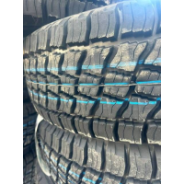 | Автошина 225/75R16 КАМА 219 104Q | 7,100.00 р. | 24 |  | 0
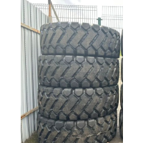 | Автошина 23.5-25 WANLINING DH088 « битая волна» | 86,000.00 р. | 4 |  | 0
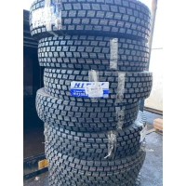 | Автошина 10.00R20 HiFly 149/146K HH308A TT PR18 | 27,500.00 р. | 4 |  | 0
 | Автошина 315/70R22.5 AEOLUS AllroadsS TL AE NEO 18PR рулевая | 34,990.00 р. | 4 |  | 0
 | Автошина 265/70R19.5 Sailun S637+ 18 P.R. | 21,990.00 р. | 3 |  | 0
 | Автошина 295/80R22.5 Firemax FM18 20PR 152/149L TL | 22,500.00 р. | 6 |  | 0
 | Автошина 9.5R17.5 TRIANGLE TRD06 136/134L 18PR TL | 0.00 р. | 3 |  | 0
 | Автошина 11.00R20 TAITONG 18PR HS268 | 27,500.00 р. | 4 |  | 0
 | Автошина 315/60R22.5 ADVANCE (GR-D2) 20PR 154/150TL Вьетнам | 31,300.00 р. | 4 |  | 0
 | Автошина 245/75R16 Sailun TerraMax A/T 111S | 10,300.00 р. | 4 |  | 0
 | Автошина 195/65R15 91H Bars UZ200 | 0.00 р. | 2 |  | 0
 | Автошина 12-16.5 MRL ML2 473 Xtreme Trac HD 14PR 147A2 TL | 29,800.00 р. | 4 |  | 0
 | Автошина 12.00R20 DOUPRO ST869 156/153К 20PR | 28,300.00 р. | 2 |  | 0
 | Автошина 385/65R22.5 BOTO BT215 20PR 164K | 32,000.00 р. | 6 |  | 0
 | Автошина 315/60R22.5 GOODRIDE 966 18PR 152/148M (TL) | 27,500.00 р. | 2 |  | 0
 | Автошина 245/70R17.5 KAMA NT 101 прицеп (АВТОВОЗ) | 18,500.00 р. | 4 |  | 0
 | Автошина 13R22.5 Triangle TR918 TL 18 PR | 36,500.00 р. | 8 |  | 0
 | Автошина 12-16.5 Roadhiker HAL5 L-5 14PR TL волна | 27,200.00 р. | 2 |  | 0
 | Автошина 315/80R22.5 Sailun S913A+ 20PR 156/153J | 0.00 р. | 2 |  | 0
 | Автошина 385/55R22.5 Sailun S696 20PR 160/158K/L | 33,000.00 р. | 1 |  | 0
 | Автошина 17.5-25 WANLINING DH088 «битая волна» | 45,000.00 р. | 2 |  | 0
 | Автошина 13R22.5 HiFly HH302 156/152L TL 20PR | 29,500.00 р. | 24 |  | 0
 | Автошина 275/70R22.5 HANKOOK DL10 148/145M | 0.00 р. | 1 |  | 0
 | Автошина 13R22.5 Taitong HS801Q | 29,500.00 р. | 4 |  | 0
 | Автошина 235/75R17.5 BOTO BT926 18PR 143/141J | 16,500.00 р. | 1 |  | 0
 | Автошина 315/80R22.5 Roadshine RS637 20PR | 27,900.00 р. | 2 |  | 0
 | Автошина 315/80R22.5 Roadshine RS602 | 24,000.00 р. | 4 |  | 0
 | Автошина 315/70R22.5 HANKOOK DH31 Smart Flex TL 18PR 154/150L КИТАЙ | 48,300.00 р. | 4 |  | 0
 | Автошина 20.5/70-16 INFIMAX E3/L3 H108 (C) TTF 14PR | 20,500.00 р. | 2 |  | 0
 | Автошина 9.00R20(260R508) КАМА О-40БМ 140/137J 14PR TT M+S | 16,850.00 р. | 2 |  | 0
 | Автошина 14.00R20 ADVANCE/SAMSON GL073A 164/161G 20PR | 69,000.00 р. | 1 |  | 0
 | Автошина 10.00R20 DoubleRoad DR801 18PR 149/146K | 24,500.00 р. | 8 |  | 0
 | Автошина 185/75R16C MILEKING MK737 MP 104/102R PR8 | 5,750.00 р. | 12 |  | 0
 | Автошина 245/70R19.5 GREENTRAC 18PR (GTRA1) 141/140M | 16,850.00 р. | 1 |  | 0
 | Автошина 10.00R20 Taitong HS918+ | 26,500.00 р. | 19 |  | 0
 | Автошина 12.00R20 BT168 BOTO 20PR 156/153К ЧК | 0.00 р. | 2 |  | 0
 | Автошина 16.9-24 GTK (440/80-24) 16PR LD90 TL ЧК | 0.00 р. | 2 |  | 0
 | Автошина 235/75R17.5 Kapsen HS928 132/130M н.с.16 вед.ось | 13,900.00 р. | 14 |  | 0
 | Автошина 9.00R20 Kapsen HS918 н.с.16 144/142K | 24,600.00 р. | 27 |  | 0
 | Автошина 385/65R22.5 Landspider Longtraxx НТ700 TL 160K(158L) 20PR | 32,000.00 р. | 4 |  | 0
 | Автошина 425/85R21 Worcraft WE-1260 PR22 167D с/к с/о | 79,300.00 р. | 30 |  | 0
 | Автошина 14-17.5 SATOYA SKS-1 14PR | 26,000.00 р. | 2 |  | 0
 | Автошина 315/80R22.5 Double coin RLB458 18PR 156/152L | 30,500.00 р. | 2 |  | 0
 | Автошина 16.9-28 Roadguider 12PR SLR4 R-4 TL | 49,950.00 р. | 2 |  | 0
 | Автошина 385/65R22.5 AEOLUS AGC28 20PR TL кар | 41,500.00 р. | 6 |  | 0
 | Автошина 385/65R22.5 Кама NT 101 164 K | 37,000.00 р. | 7 |  | 0
 | Автошина 315/80R22.5 Lialun SR813 20 PR 157/154L | 0.00 р. | 2 |  | 0
 | Автошина 12.00R24 HiFly HH322 160/157K PR20 TT | 33,500.00 р. | 6 |  | 0
 | Автошина 385/65R22.5 Hankook Smart Flex AH31 164K TL 24PR | 52,000.00 р. | 8 |  | 0
 | Автошина 14-17.5 EVEREST 14PR TL L-5 HUL5 | 32,000.00 р. | 4 |  | 0
 | Автошина 385/65R22.5 Copartner CP582 22PR ЗИМА РУЛЬ | 36,500.00 р. | 2 |  | 0
 | Автошина 9.5R17.5 Kapsen HS928 143/141M 18PR вед.ось | 16,500.00 р. | 2 |  | 0
 | Автошина 18.4-26 ASCENSO | 0.00 р. | 2 |  | 0
 | Автошина 385/55R22.5 GiTi 160K GTL919 TL M+S 20PR 2019 ГОД | 38,990.00 р. | 4 |  | 0
 | Автошина 315/70R22.5 SAILUN SDR1 18PR 154/150 L | 33,000.00 р. | 4 |  | 0
 | Автошина 16.00R20 VGLORY SK-XT 174/171G | 93,500.00 р. | 6 |  | 0
 | Автошина 385/55R22.5 ATLANDER ATL816 164K | 33,500.00 р. | 1 |  | 0
 | Автошина 315/80R22.5 Aeolus ADW80 154/151M PR18 3PMSF вед | 38,500.00 р. | 10 |  | 0
 | Автошина 5.00-8 SATOYA PR10 113/A5 FT001 TT | 4,850.00 р. | 4 |  | 0
 | Автошина 12.5/80-18 Petlas 7051 IND25 146A8 14PR TL | 33,000.00 р. | 2 |  | 0
 | Автошина 14.5-20 Petlas 7271 14PR 143/D IND15 TL | 44,900.00 р. | 2 |  | 0
 | Автошина 16.0/70-20 Petlas 7072 16PR IND25 TL 156/A8 | 49,900.00 р. | 2 |  | 0
 | Автошина 16.0/70-24 Petlas 7068 14PR IND15 TL 152/B | 57,800.00 р. | 2 |  | 0
 | Автошина 16.9-24 Petlas 7467 14PR IND25 TL 152/A8 L2 | 63,500.00 р. | 2 |  | 0
 | Автошина 385/55R19.5 Sailun STL1 156J | 35,000.00 р. | 17 |  | 0
 | Автошина 16/70-24 WANLINING «елочка» | 34,500.00 р. | 3 |  | 0
 | Автошина 425/85R21 Nortec TR 184-1 н.с.18 | 60,700.00 р. | 2 |  | 0
 | Автошина 12-16.5 SATOYA SKS-5 PR14 TL | 26,500.00 р. | 12 |  | 0
 | Автошина 10.00-20 ASCENSO EXB380 Индия (нс16) TT(без комплекта) | 34,900.00 р. | 8 |  | 0
 | Автошина 11R22.5 Landspider 148/145L Longtraxx DR330 TL 16PR | 24,500.00 р. | 10 |  | 0
 | Автошина 385/65R22.5 Liaolun SR 893+ | 34,200.00 р. | 6 |  | 0
 | Автошина 265/70R19.5 Cordiant Professional TR-1 143/141J | 23,500.00 р. | 1 |  | 0
 | Автошина 315/70R22,5 Kama 156/150L PRO NF 203 TL | 0.00 р. | 1 |  | 0
 | Автошина 315/80R22.5 Kapsen HS101 157/153L PR20 TL (Рулевая ось) | 24,500.00 р. | 2 |  | 0
 | Автошина 315/80R22.5 STANDMAX SX858 167/161D 22 PR | 29,900.00 р. | 30 |  | 0
 | Автошина 235/55R20 Pirelli 102T Ice Zero FR TL | 0.00 р. | 4 |  | 0
 | Автошина 11R22.5 Sailun SDR1 148/145L ЧК | 0.00 р. | 8 |  | 0
 | Автошина 315/80R22.5 BOTO BT-388 156/150L | 0.00 р. | 8 |  | 0
 | Автошина 385/65R22.5 AUFINE ENERGY AEl2 160K Тайланд | 38,800.00 р. | 2 |  | 0
 | Автошина 295/60R22.5 Long March LM329 18PR | 31,500.00 р. | 4 |  | 0
 | Автошина 225/60R18 Formula Ice TL (шип.) 104T XL | 0.00 р. | 4 |  | 0
 | Автошина 295/75R22.5 Taitong/Kapsen HS208 | 24,500.00 р. | 6 |  | 0
 | Автошина 315/80R22.5 Liaolun SR 763+ 20PR 157/154L | 31,950.00 р. | 10 |  | 0
 | Автошина 8.25R16LT KAPSEN HS268 128/124L | 18,400.00 р. | 10 |  | 0
 | Автошина 8.25R16LT TAITONG HS268 | 18,400.00 р. | 2 |  | 0
 | Автошина 8.25R20 KAPSEN HS268 16PR | 19,990.00 р. | 14 |  | 0
 | Автошина 8.25R20 TERRAKING HS918 16PR | 20,350.00 р. | 20 |  | 0
 | Автошина 10.00R20 KAPSEN HS918+ | 26,500.00 р. | 12 |  | 0
 | Автошина 11.00R22.5 LongMarch LM701 16PR | 28,990.00 р. | 12 |  | 0
 | Автошина 315/60R22.5 LongMarch LM117 18НС | 30,000.00 р. | 2 |  | 0
 | Автошина 385/65R22.5 KUNLUN KT186 24PR 164K прицеп | 37,500.00 р. | 28 |  | 0
 | Автошина 185/75R16С 104/102Q CA-2 Cordiant Business б/к ОШЗ М | 0.00 р. | 2 |  | 0
 | Автошина 10-16.5 SATOYA SKS-5 12PR TL | 22,000.00 р. | 6 |  | 0
 | Автошина 8.25R20 VM-201 TYREX CRG 12нс без об/л ОШЗ | 13,950.00 р. | 6 |  | 0
 | Автошина 245/70R19.5-16PR GOODRIDE (GSR+1) 136/134M (TL) Тайланд | 0.00 р. | 1 |  | 0
 | Автошина 265/70R19.5 FORTUNE FDR606 16PR 140/138M Тайланд | 21,000.00 р. | 1 |  | 0
 | Автошина 8.15-15 (28X9-15) SATOYA PR14 147/A5 FT001 TT | 14,950.00 р. | 6 |  | 0
...

